佐證文件規定(僅供參考)
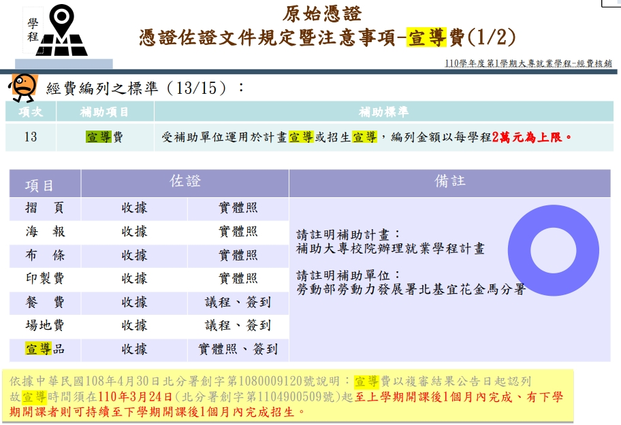
各項經費結報憑證佐證文件規定(僅供參考，依實際情況所需佐證不同)
*注意請款時間，請保留學校行政流程時間(二至三週)，避免無法如期報部核銷。 ※本表僅供參考，校內自籌款請依校內規定請領；分署補款款經費依照勞動部規定請領，核銷佐證如各學年度說明會手冊。 ※支用前請務必提前了解請款規定，若有疑慮請先詢問會計室或勞動部窗口，避免無法核銷。 ※請按月請款 ※請款請一式兩份(正本+影本)，若是自籌款只要正本；若同時有補助款和自籌款請附分攤表
項次 | 補助項目 | 檔案位置：勞動部表格 | 檔案位置：學校網站/表格 | 注意事項
1 | 計畫主持人費 | 1.核定計畫書封面影本 | 1.學校版人員領據(會計室下載) 2.請款申請書(系統列印) 3.核銷單總表(系統列印) 4.核銷清冊(系統列印) 5.黏貼憑證用紙(系統列印) | 領據簽領日期須為月底或請領月份後 ※變更請附核定公文
2 | 協同主持人費 | 1.核定計畫書封面影本 | 1.學校版人員領據(會計室下載) 2.請款申請書(系統列印) 3.核銷單總表(系統列印) 4.核銷清冊(系統列印) 5.黏貼憑證用紙(系統列印) | 領據簽領日期須為月底或請領月份後 ※變更請附核定公文
3 | 工作人員費 | 1.工作人員名冊 2.工作紀錄(時段及工作內容)→各式佐證檔案 | 1.臨時工簽到表(人事室下載) 2.學校版人員領據(會計室下載) 3.請款申請書(系統列印) 4.核銷單總表(系統列印) 5.核銷清冊(系統列印) 6.黏貼憑證用紙(系統列印) 7.學校版人員約用書(影本) | 1.工作人員名冊，用學校版人員約用書替代，記得要留著不要丟掉。 2.請附工作紀錄表(如佐證工作人員表單)-可以打字，計畫主持人蓋章 3.請附臨時工簽到表(學校人事室下載) ※參訓學員於授課時段不得請領。 ※同一天最多補助三人
4 | 出席費 | 1.開會通知單 2.出席簽到單 | 1.學校版人員領據(會計室下載) 2.請款申請書(系統列印) 3.核銷單總表(系統列印) 4.核銷清冊(系統列印) 5.黏貼憑證用紙(系統列印) 6.會議紀錄(新增) | 1.限辦理計畫之期中、期末檢討、規劃分析會議之專家學者出席費 2.請依照計畫說明會ppt支用標準使用及附上佐證資料。 3.不可請款：工作崗位導師指導費、參訪活動說明費用、就業媒合廠商出席、專家學者到校演講
5 | 講師鐘點費 | 1.核定課程表(劃記請款課程) (核定授課時間及授課師資名單) | 1.學校版人員領據(會計室下載) 2.活動紀錄、簽到表 3.請款申請書(系統列印) 4.核銷單總表(系統列印) 5.核銷清冊(系統列印) 6.黏貼憑證用紙(系統列印) | ※領據的活動名稱請打該堂課程完整名稱。 EX：K3問題反應與分析解決 ※領據的活動日期一定要有時間。 EX：13：10-14：00(要跟課表一樣) | 注意： 1.請按月請款，當月發生當月請款。 2.對於請款規定有疑慮請詢問勞動部或會計室。 3.請看完請款規定再請款，其他項目未列於用途說明的細項，請提前上簽呈核准再請款。 4.活動或購買商品，除了需要照片請款項目外，其他也建議拍照，以備請款佐證不足能提供。 5.工讀金使用，請先依照人事室人員約用時間前一個月先行辦理約用。 6.佐證若跟請款內容無關，請刪除。
6 | 雜費 | 1.購置書籍，應檢附書籍名稱、封面及目錄影本、學生簽領單 2.印製講義，檢附印製內容說明(雙面縮印、附上目錄、封面) 3.文具，購買明細與用途明細請一致 4.郵資檢附購票證明及說明，寄送對象 (1)合作單位 (2)參訓學員、課程業師往來文件 5.用途明細表-都要附 6.收據、發票 | 1.黏貼憑證用紙(系統列印) 2.請款單(系統列印) | 1.請依照計畫說明會ppt支用標準使用及附上佐證資料。(請款請確認新版資料) 2.用途明細表在勞動部各式佐證檔案。 3.用途說明請務必寫和課表相同的課程名稱(註明用在哪堂課，課程全名，請勿簡稱)
7 | 材料費 | 1.用途明細表 2.發票、收據 3.材料圖樣或照片 4.課程名稱 5.系統參訓學員名冊 | 1.黏貼憑證用紙(系統列印) 2.請款單(系統列印) | 1.請依照計畫說明會ppt支用標準使用及附上佐證資料。 2.用途明細表需要有材料實物照片。 3.補助術科課程，支用於消耗性材料購置。 4.勿報支教學設備或數位3C用品等。
8 | 場地費 | 1.活動內容相關資料（含活動時間、地點、參加人員簽到冊、活動流程等） 2.收據、發票 3.每日最高補助6000元，若在本校場域不支應。 | 1.黏貼憑證用紙(系統列印) 2.請款單(系統列印) | 1.非計畫學員請勿出現在簽到冊上。 (可以旁聽但是不要簽名) 2.只有核定課表上之授課地點可請領場地費。
9 | 交通費 | 1.補助外聘講師到校授課：核定課程表 2.業界專家學者到校出席會議(期中、期末、規劃分析會議)：會議議程、會議簽到表、開會通知單 3.拜訪本計畫合作單位(訓練執行前拜訪、訓練後檢討)：工作崗位訓練期程表 4.搭乘票根 5.用途明細表 | 1.黏貼憑證用紙(系統列印) 2.請款單(系統列印) 3.學校版人員領據(會計室下載) | 1.請依照計畫說明會ppt支用標準使用及附上佐證資料。 2.若為拜訪合作廠商，須為簽約成功廠商才能請領，且同日同地點限補助1人。 3.不得支應於訪視工作崗位訓練學員
10 | 租車費 | 1.活動內容相關資料（含活動時間、地點、參加人員名冊、活動流程等） 2.發票 | 1.黏貼憑證用紙(系統列印) 2.請款單(系統列印) | 1.每日每輛最高補助1萬元。 2.不可請領油資、過路費等。 ※辦理校外教學或活動租用車輛，請依教育部「學校辦理校外教學活動租用車輛應行注意事項(112年10月16日修訂)」規定辦理。請款時 檢附下列文件： (一) 遊覽車業者需經交通部公路局公告最近兩次評鑑皆合格，且出具最近一年公路監理機關之遊覽車客運業安全考核證明。 (二) 車齡（計算出廠日期至租用結束日期）不得逾十年並應裝置下列系統： 1. 須為使用可適性打造遊覽車之底盤打造之遊覽車。 2. 先進駕駛輔助系統。 3. 行車視野輔助系統。 4. 全球衛星定位系統(GPS)，並提供車輛動態資訊介接至交通部公路局遊覽車動態資訊管理系統(以下簡稱動態系統)，且應提供 動態系統連結及帳號、密碼。 (三) 駕駛人一年內不得有重大違規及肇事紀錄，且不得任意更換駕駛(檢附派車單)。若車輛、駕駛臨時更換，須先報知申請單位。 (四) 車輛駕駛人檢查行車執照、駕駛執照及安全設備，由得標廠商及駕駛人於「車輛安全檢核項目表」簽章後提供予學校。
11 | 優秀學員獎勵 | 1.全程參訓者全體成績單 (請用各式佐證清單檔案中的表格) | 1.學校版人員領據(會計室下載) 2.請款申請書(系統列印) 3.核銷單總表(系統列印) 4.核銷清冊(系統列印) 5.黏貼憑證用紙(系統列印) | 1.僅提供全程參訓者前三名。 2.請附發放標準說明並蓋章。 3.請款請選擇 不列入所得：獎學金
12 | 訓練就業服務費 | 辦理相關工作崗位訓練單位媒合、就業輔導諮詢或就業輔導講座（含議程、簽到冊、活動紀錄、照片等） | 1.學校版人員領據(會計室下載)(以個人名義，勿以公司名義) 2.請款申請書(系統列印) 3.核銷單總表(系統列印) 4.核銷清冊(系統列印) 5.黏貼憑證用紙(系統列印) | 1.申請補助單位辦理學員工作崗位訓練單位媒合。 2.就業輔導諮詢。 3.就業輔導講座。 4.本項有關之餐費，請依照支用標準使用。 請依照計畫說明會ppt支用標準使用及附上佐證資料。
13 | 課程設計費 | 1.需說明課程內容，設計理念及預期效益等(議程、簽到、收據、會議記錄) 2.可支本項有關之餐費、印製費、出席費 | 1.黏貼憑證用紙(系統列印) 2.請款單(系統列印) | 1.專家諮詢或會議討論等設計符合訓練內容。 請依照計畫說明會ppt支用標準使用及附上佐證資料。
14 | 行政管理費 | 支出項目清單。 | 1.黏貼憑證用紙(系統列印) 2.請款單(系統列印) 3.水電費影本(會計室提供) | 計畫結束前一個月，由學校開立，待會計室通知前往領取並請款。
15 | 保險費 |  | 1.黏貼憑證用紙(系統列印) 2.請款單(系統列印) 3.工作崗位訓練期程表或參訪相關佐證 4.保單及保險名冊 5.收據
16 | 宣導費 |  | 1.活動紀錄 2.黏貼憑證用紙(系統列印) 3.請款單(系統列印) 4.檢附宣導相關資料(收據、簽到、樣張等) | 1.以110學年度核銷說明會方式請款 2.支用待修正計畫書核定公文後開始使用(會通知)
17 | 其他 |  |  | 1.學期初須繳交其他費用支出明細表(會通知) 2.不確定項目請先詢問再支應 3.未列於經費一覽表用途說明切勿支應 4.因課程需要的軟體授權費、證照費…等，請說明並簽呈核准後支用。 5.教學設備或數位3C用品(例如：延長線、USB、硬碟、滑鼠、鍵盤、麥克風、電池、投影筆等等)，不得支用。 6.碳粉匣、紙張，准予支用。
其他注意事項： 1.其他(雜支)項目：用途說明未列在計畫書內容，不得支應。若須支應請先進行經費變更補列用途說明。 2.支出分攤表：憑證黏貼用紙有自行吸收或同時兩個單位以上支應需檢附。 3.有關人事費請款，一定要附人員領據。 4.人員領據金額若有修改，務必一定要請領款人簽名。 5.若有需要上採購，請務必提前進行採購流程。

1.計畫主持人費
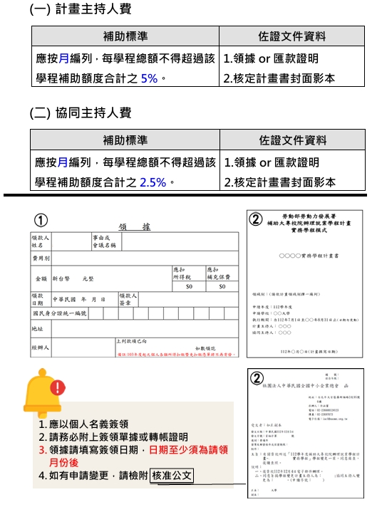

3.工作人員費
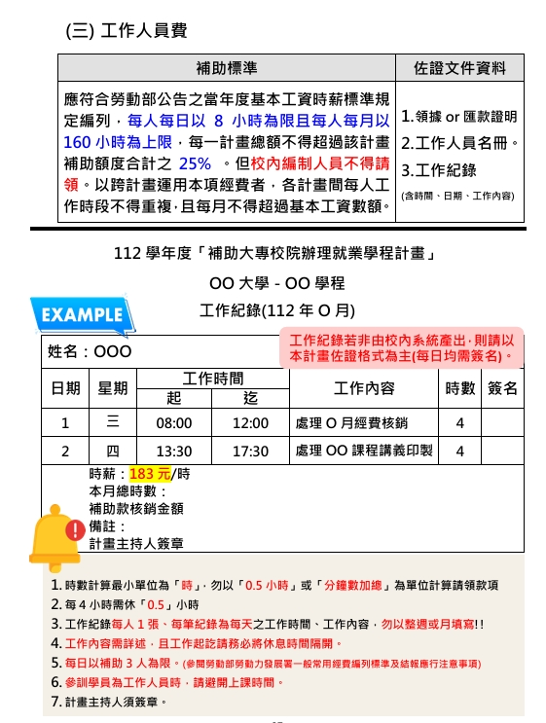
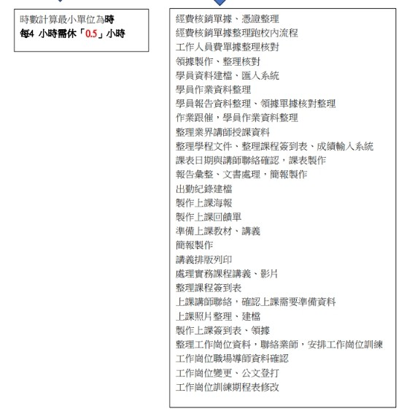

4.出席費
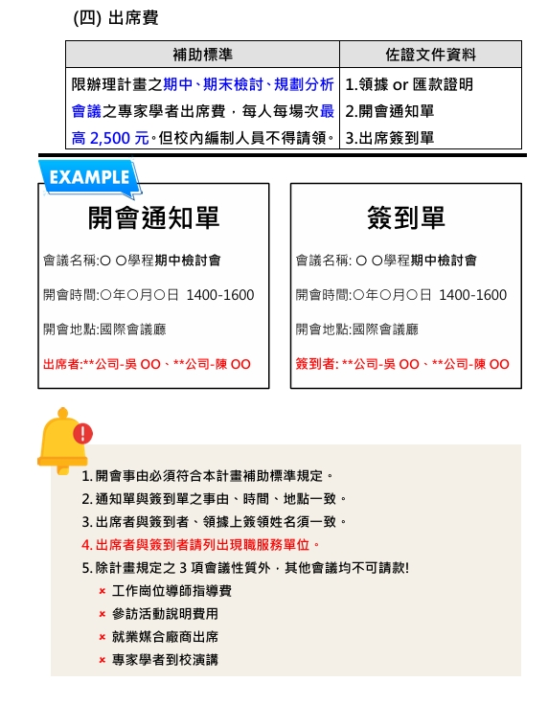

5.講師鐘點費
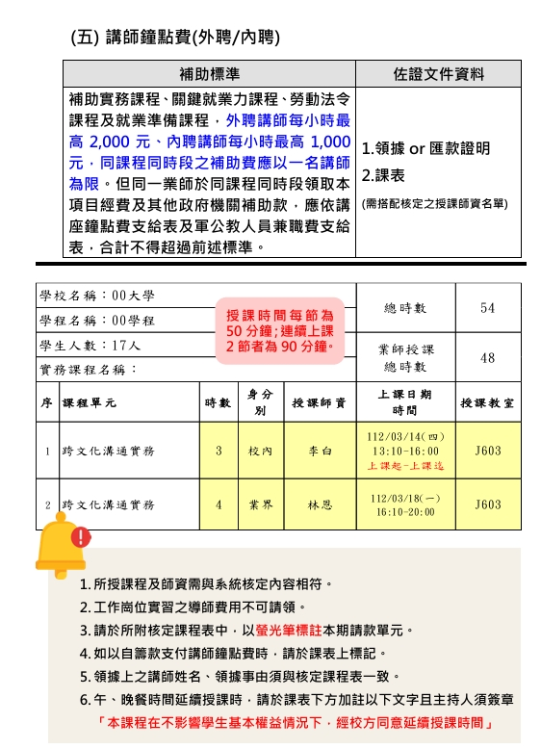

6.雜費
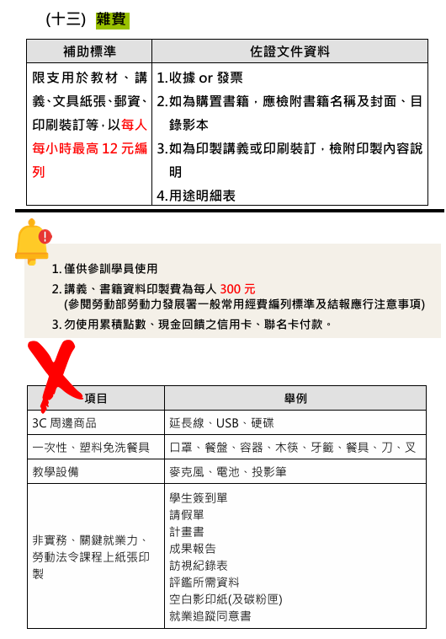
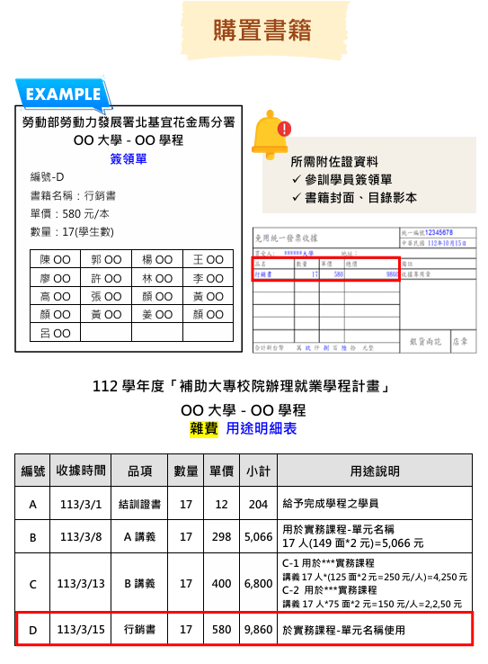

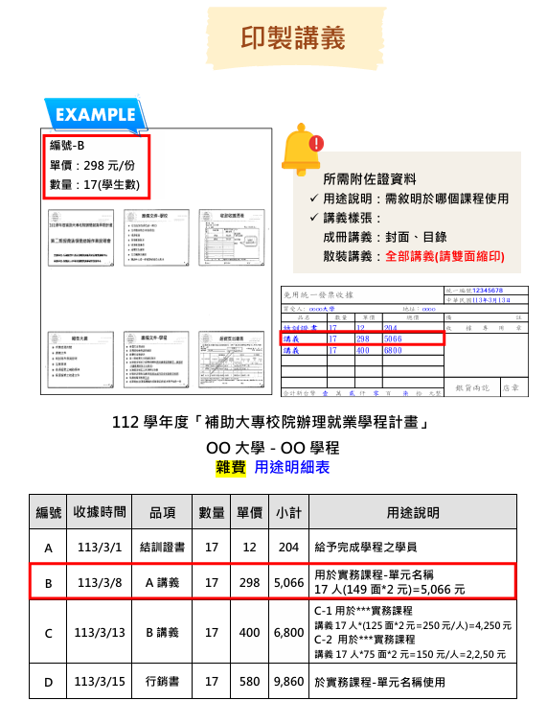
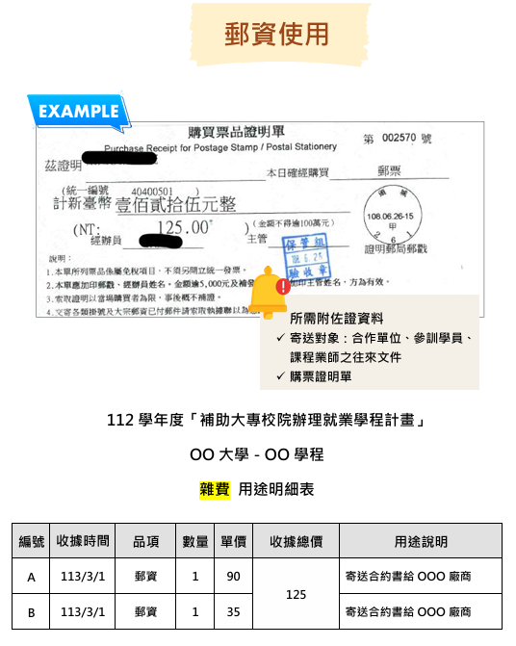

7.材料費
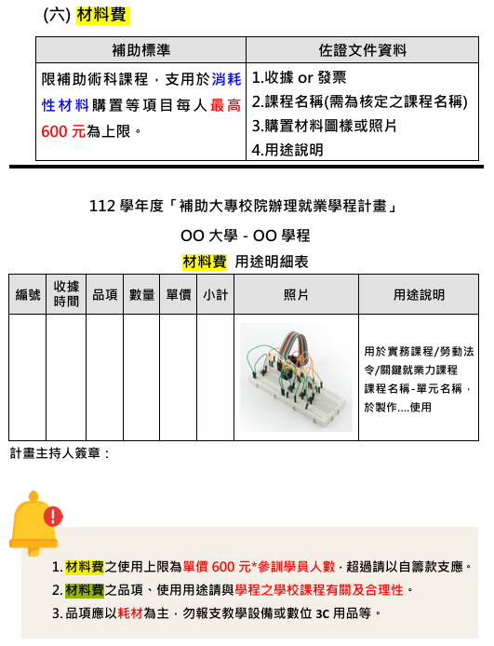

8.場地費
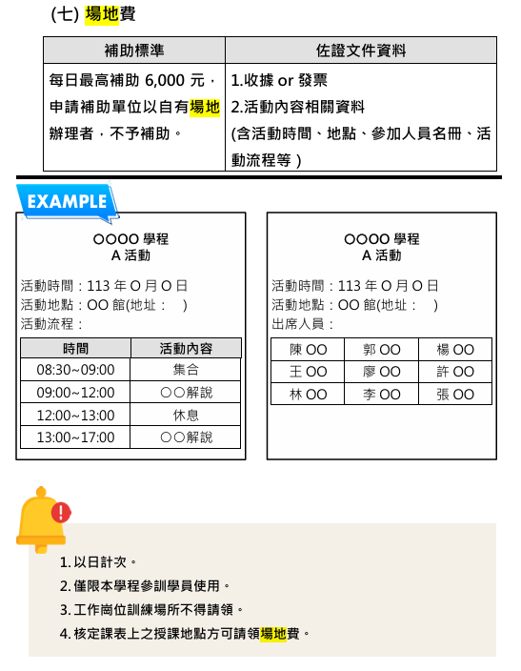

9.交通費
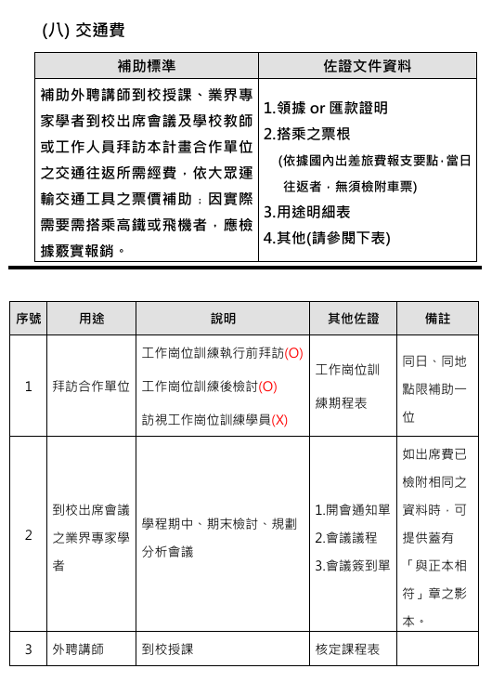
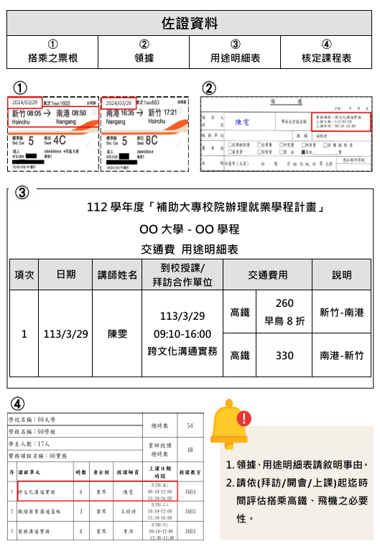

10.租車費
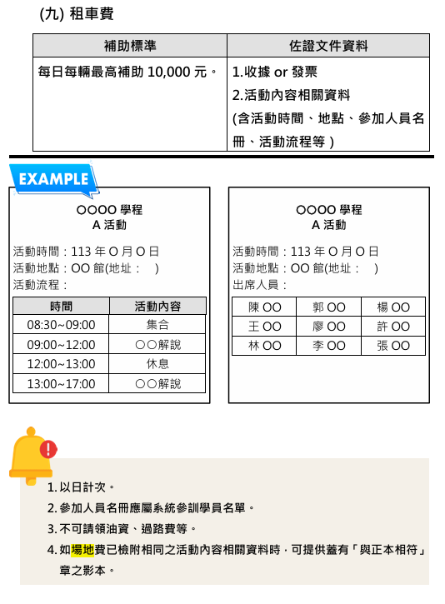

11.優秀學員獎勵
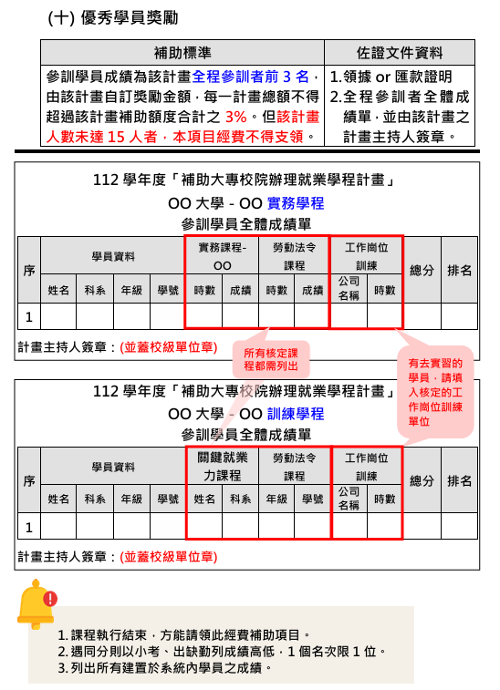

12.訓練就業服務費
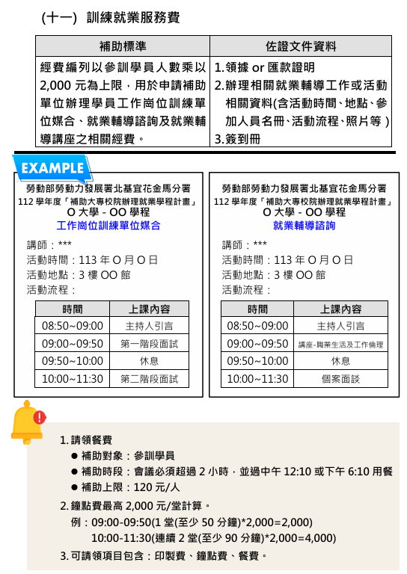
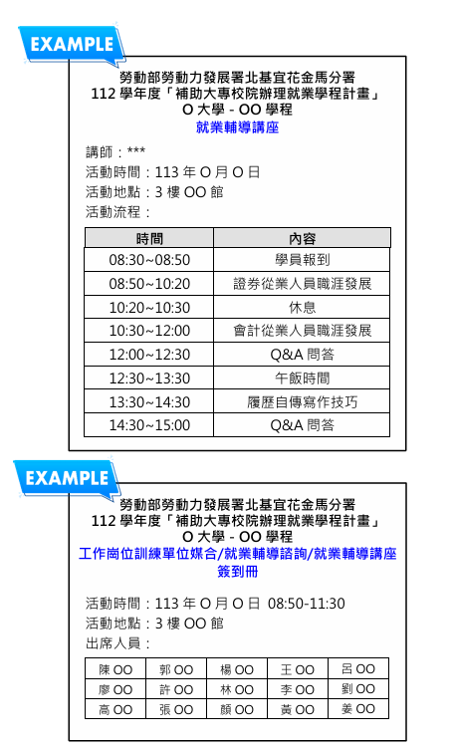

13.課程設計費
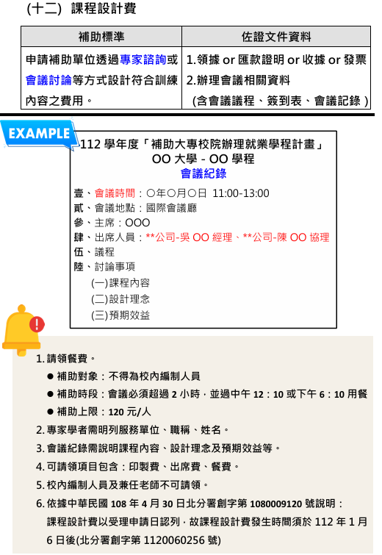

14.行政管理費
